基本設計書
■ローコード画面遷移フレームワーク_基本設計書

1. 全体

1.1. 背景/概要
 | 「ローコード画面遷移フレームワーク」の基本設計書である。
 | フレームワークの背景/概要に関しては、要件定義書を参照。

1.2. ライブラリ or アノテーションの提供方針
 | 要件定義書の「1. 背景/概要」にて、インターフェースもしくはアノテーションとしてフレームワークの機能を提供すると記載している。
 | 検討した結果、"インターフェース"にて、フレームワークの機能を提供とする。

 | 理由としては、本機能を用いる為に、リクエストで渡ってきたクエリパラメータ、メッセージボディを使用する事になるが、
 | JAX-RSの機能で上記を取得する際に、リソースメソッドの内部でしかそれらを引き渡す事が困難な為である。
 | 具体的なクエリパラメータとメッセージボディの取得サンプルとして、以下を参照とする。

 | 図1.2.1. クエリパラメータの取得サンプル |  |  |  |  |  |  |  | 図1.2.2. メッセージボディの取得サンプル
 | @GET public Response getSample(@Context UriInfo uriInfo) { # ↓クエリパラメータを取得するにはリソースメソッド内部でなければ取得不可。 MultivaluedMap<String, String> queryParams = uriInfo.getQueryParameters(); ~（中略）～ } |  |  |  |  |  |  |  | @POST public Response postSample(byte[] input) { # ↑input にリクエストパラメータのボディが格納されている }

1.3. インターフェース
 | 以下のクラスを、インターフェースとして提供する。
 | No |  | クラス名 |  |  | 説明
 | 1 |  | LowCodeBuilder |  |  | ローコード画面遷移フレームワークのビルダークラス。情報（※1）を設定後、実行クラスである「LowCodeInvocation」を返却する。
 | 2 |  | LowCodeInvocation |  |  | ローコード画面遷移フレームワークの実行クラス。
 |  |  |  |  |  | 処理詳細は「2. DBからデータを取得して画面遷移」、「3. DBにデータ保存をして画面遷移」を参照。

 | (※1） |  | ここで設定する情報は、リクエストパラメータの「クエリパラメータ」「メッセージボディ」「設定ファイルのファイルパス」を指す。

1.4. 使用方法
 | 1.4.1. DBからデータを取得して画面遷移
 | @GET public Response getSample(@Context UriInfo uriInfo) { MultivaluedMap<String, String> queryParams = uriInfo.getQueryParameters(); # 以下、フレームワーク実行サンプル LowCodeInvocation invocation= LowCodeBuilder .setSetting("C:\setting.xml") # 設定ファイルの設定 .setQueryParams(queryParams) # クエリパラメータの設定 .build(); invocation.invoke("resource01"); }

 | 1.4.2. DBからデータを取得して画面遷移
 | @POST public Response postSample(byte[] input) { # 以下、フレームワーク実行サンプル LowCodeInvocation invocation= LowCodeBuilder .setSetting("C:\setting.xml") # 設定ファイルの設定 .setBody(input) # メッセージボディの設定 .build(); invocation.invoke("resource02"); }

1.5. クラス図
 | 以下にクラス図を記載する。（※クラス図は、WondershareEdrawMax（試用版）にて作成。）
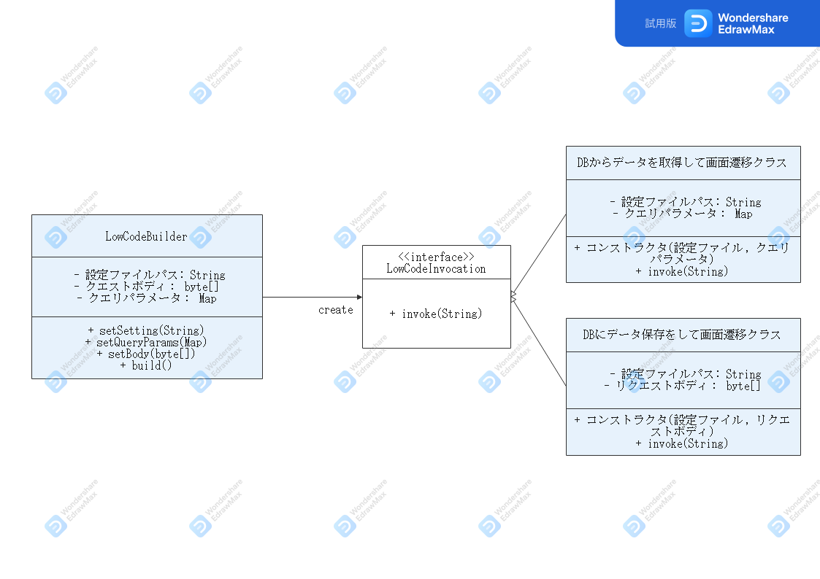

1.6. DB詳細
 | DBに関しては「PostgreSQL 13」とする。
 | ただし今後、MySQLやOracle等の別DBに差し替える事を考慮し、以下を環境変数として定義すること。
 | [環境変数定義]
 | ・JDBCドライバ
 | ・ユーザ名
 | ・パスワード

 | ※JDBCドライバに関しては、PostgreSQLの場合には以下から取得を行い、Apache Tomcatのライブラリ（※apache-tomcat-9.0.41\lib 配下）内に格納する。
 | https://jdbc.postgresql.org/download/postgresql-42.2.21.jar

 | [接続方針]
 |  | DB接続方針に関しては、フレームワークの性質上、必ず1SQLを実行してビジネスロジックが終了となる為、
 |  | SQLに関しては、コネクションプールの使用やコネクションの使いまわしをせずに、都度接続とする。
 |  | 都度接続にすることで、コネクションの解放漏れを考慮不要となるメリットがある。

1.7. 機能一覧
 | 以下に機能一覧を記載する。機能詳細に関しては、記載の各項番を参照とする。

2. | 設定ファイルの提供
 | [機能一覧]
 |  | 2.1. |  | 設定ファイル
3. | DBからデータを取得して画面遷移
 | [機能一覧]
 |  | 3.1. |  | 開始ログの出力
 |  | 3.2. |  | 設定ファイルの読込み＆入力チェック
 |  | 3.3. |  | SQL(SELECT文)の実行
 |  | 3.4. |  | 画面情報の作成
 |  | 3.5. |  | 終了ログの出力
4. | DBにデータ保存をして画面遷移
 | [機能一覧]
 |  | 4.1. |  | 開始ログの出力
 |  | 4.2. |  | 設定ファイルの読込み＆入力チェック
 |  | 4.3. |  | SQL(INSERT or UPDATE文)の実行
 |  | 4.4. |  | 画面情報の作成
 |  | 4.5. |  | 終了ログの出力

2. 設定ファイルの提供

2.1. 設定ファイルの提供
 | 「3. DBからデータを取得して画面遷移」と「4. DBにデータ保存をして画面遷移」で利用する設定ファイル。
 | 設定ファイルは、XML形式で、文字コードUTF-8。改行コードはCRLFとする。
 | 設定ファイルは以下のタグにて構成される。

 | 表2.1.1. 設定ファイル
 |  | No |  | タグ |  | 項目 |  | 説明
 |  | 1 |  | resource |  | ルートタグ |  | 1リソースメソッド単位（※機能単位）に設定するルートタグ。子タグとしてNo.2～No.5を内包する。
 |  | 2 |  | identifier |  | 識別子 |  | 一意に決定する識別子。各機能の引数として指定する。
 |  | 3 |  | view |  | Viewファイルパス |  | 返却する画面のファイルパス。Jspファイルのパスを想定する。
 |  | 4 |  | sql |  | SQLファイルパス |  | 実行するSQLのファイルパス。
 |  | 5 |  | errorview |  | エラー画面ファイルパス |  | 処理内でエラーが発生した際に遷移するエラー画面のファイルパス。Jspファイルのパスを想定する。

 |  | XMLサンプル
 |  | <?xml version="1.0" encoding="utf-8"?> <resource> …1タグ目 <identifier>resource01</identifier> <view>./view/test.jsp</view> <sql>.sql/test.sql</sql> <errorview>./view/system_error.jsp</errorview> </resource> <resource> …2タグ目 ・・・ </resource>

 | 2.1.1. SQLファイルで使用するバインド変数
 |  | SQLファイルに関して、動的に変えたい値（バインド変数）が存在すると思われる。
 |  | バインド変数に関しては、{{変数名}}と記載する事により、該当の変数名はリクエストパラメータで渡ってきた値（※）に置き換わる。
 |  | （※）リクエストパラメータで渡ってくるKEY-VALUEの値は、GETではクエリパラメータにて、POSTではメッセージボディにて引き渡される想定である。

 |  | 具体的には以下のように、SQLファイルを作成する。
 |  |  | 図2.1.1.1. SQL文サンプル
 |  |  | INSERT INTO employee VALUES ({{id}}, '{{name}}', '{{email}}'); ↑上記、idとnameとemailが、リクエストパラメータで渡ってきた値にて置換される。

 |  | 上記のように、数値型の場合にはシングルクォーテーション（'）で囲る必要は無く、文字列の場合にはシングルクォーテーション（'）で囲る必要がある。

3. DBからデータを取得して画面遷移

3.1. 開始ログの出力
 | 開始ログを出力する。ログ出力に関しては、log4jを使用してログ出力を行う。
 | 出力するログに関しては以下を参照。
 |  | No |  | 重要度 |  | 出力するログ |  |  |  | パラメータ
 |  | 1 |  | INFO |  | 「DBからデータを取得して画面遷移」を開始します。 |  |  |  | なし

3.2. 設定ファイルの読込み＆入力チェック
 | 設定ファイル（2.1. 設定ファイルの提供）の読込を行い、XMLタグの入力チェックを行う。
 | 入力チェックにてエラーが発生した際には、以下のログを出力し、「5.1. 入力チェックエラー例外」をraiseする。

 | ・Viewファイルパスのタグが存在しない or Viewファイルパスが存在しない
 |  | No |  | 重要度 |  | 出力するログ |  |  |  | パラメータ
 |  | 1 |  | ERROR |  | Viewファイルのパスが見つかりません。

 | ・SQLファイルパスのタグが存在しない or SQLファイルパスが存在しない
 |  | No |  | 重要度 |  | 出力するログ |  |  |  | パラメータ
 |  | 1 |  | ERROR |  | SQLファイルのパスが見つかりません。

 | ・エラー画面ファイルパスのタグが存在しない or エラー画面ファイルパスが存在しない
 |  | No |  | 重要度 |  | 出力するログ |  |  |  | パラメータ
 |  | 1 |  | ERROR |  | エラー画面ファイルのパスが見つかりません。

 | 指定された識別子が見つからない場合には、デフォルトとなっている識別子（default）のページを返却する。（※見かけ上は、フォワード処理。）
 | その際には、以下のログを出力する。
 |  | No |  | 重要度 |  | 出力するログ |  |  |  | パラメータ
 |  | 1 |  | WARN |  | 指定された識別子が見つからなかった為、デフォルト画面に遷移します。識別子: {0} |  |  |  | {0}: 識別子

3.3. SQL(SELECT文)の実行
 | 3.3.1. バインド変数の置換
 |  | 設定ファイルの「SQLファイル」からSQLを取得し、SQL文に記載されているバインド変数の置換を行う。
 |  | バインド変数の概要に関しては、「2.1.1. SQLファイルで使用するバインド変数」を参照。
 |  | 置換を行うKEYとVALUEは、リクエストパラメータのクエリパラメータから取得を行う。

 |  | ※置換に失敗した場合においても、ログ出力は行わず後続処理に移行する。
 |  | 全てのクエリパラメータが置換文字列として扱われているとは限らない為である。

 | 3.3.2. SQLの実行
 |  | SQLを実行する。
 |  | DBに関しては「1.6. DB詳細」を参照とする。

 |  | ・SQL実行前にログ出力する。
 |  |  | No |  | 重要度 |  | 出力するログ |  |  |  | パラメータ
 |  |  | 1 |  | INFO |  | SQLを実行します: {0} |  |  |  | {0}: 実行するSQL内容

 |  | ・SQL実行に失敗した場合、エラーログを出力した後、ロールバックを行い、「3.4. 画面情報の作成」に遷移する。（※エラー画面遷移）
 |  |  | No |  | 重要度 |  | 出力するログ |  |  |  | パラメータ
 |  |  | 1 |  | ERROR |  | SQL実行に失敗しました。エラー画面ファイルパス: {0} |  |  |  | {0}: SQLファイルパス

 |  | SQLが正常終了した際には、コミットまで行う。
 |  | [補足]
 |  |  | ここでのSQLは、SELECT文しか行っていない為、厳密には、コミットやロールバックは不要と考えるが、
 |  |  | SQL実行（SELECT/INSERT/UPDATE文 等）に関しては、共通関数として実装する想定の為、共通関数を考慮しての記述とした。

3.4. 画面情報の作成
 | 3.4.1. レスポンスモデルの作成
 |  | 「3.3.2. SQLの実行」を実行して取得した結果を、レスポンスモデルとして作成する。
 |  | 例として、SELECT結果が「key1 = value1」「key2 = value2」「key3 = value3」の場合には、以下のモデルを作成する。

 |  | 図3.4.1.1. レスポンスモデル作成サンプル
 |  | Map<String, String> model = new HashMap<String, String>(); model.put("key1", "value1"); model.put("key2", "value2"); model.put("key3", "value3");

 | 3.4.2. 画面情報の作成
 |  | 画面作成に関しては、JerseyのViewable機能を用いて、Viewの返却を行う。

 |  | [ここまでで、エラー画面遷移となった場合]
 |  |  | 設定ファイルの「エラー画面ファイルパス」から、Viewを作成する。

 |  | [上記以外の場合]
 |  |  | 設定ファイルの「Viewファイルパス」に対して、「3.4.1. レスポンスモデルの作成」にて作成したレスポンスモデルを合致させて、Viewを返却する。

 |  |  | 図3.4.2.1. 画面情報作成サンプル
 |  |  | Map<String, String> model = new HashMap<String, String>(); model.put("key1", "value1"); model.put("key2", "value2"); model.put("key3", "value3"); return new Viewable("/test.jsp", model);

 |  | ・画面作成後、ログ出力する。
 |  |  | No |  | 重要度 |  | 出力するログ |  |  |  | パラメータ
 |  |  | 1 |  | INFO |  | 遷移先画面: {0} |  |  |  | {0}: 遷移画面ファイルのパス

3.5. 終了ログの出力
 | 終了ログを出力する。ログ出力に関しては、log4jを使用してログ出力を行う。
 | 出力するログに関しては以下を参照。
 |  | No |  | 重要度 |  | 出力するログ |  |  |  | パラメータ
 |  | 1 |  | ERROR |  | 「DBからデータを取得して画面遷移」を終了します。 |  |  |  | なし

レスポンスとして「3.4. 画面情報の作成」で作成したViewを返却する。

4. DBにデータ保存をして画面遷移

4.1. 開始ログの出力
 | 開始ログを出力する。ログ出力に関しては、log4jを使用してログ出力を行う。
 | 出力するログに関しては以下を参照。
 |  | No |  | 重要度 |  | 出力するログ |  |  |  | パラメータ
 |  | 1 |  | INFO |  | 「DBにデータ保存をして画面遷移」を開始します。 |  |  |  | なし

4.2. 設定ファイルの読込み＆入力チェック
 | 「3.2. 設定ファイルの読込み＆入力チェック」と同様。

4.3. SQL(INSERT or UPDATE文)の実行
 | 4.3.1. バインド変数の置換
 |  | 「3.3.1. バインド変数の置換」と同様。
 |  |  | ※ただし、置換を行うKEYとVALUEは、リクエストパラメータのメッセージボディから取得を行う。

 | 4.3.2. SQLの実行
 |  | 「3.3.2. SQLの実行」と同様。

4.4. 画面情報の作成
 | 「3.4.2. 画面情報の作成」と同様。

4.5. 終了ログの出力
 | 終了ログを出力する。ログ出力に関しては、log4jを使用してログ出力を行う。
 | 出力するログに関しては以下を参照。
 |  | No |  | 重要度 |  | 出力するログ |  |  |  | パラメータ
 |  | 1 |  | ERROR |  | 「DBにデータ保存をして画面遷移」を終了します。 |  |  |  | なし

レスポンスとして「4.4. 画面情報の作成」で作成したViewを返却する。

5. 例外

例外としては、以下のチェック例外を設ける。
以下の例外は、Exceptionクラスを継承した「LowCodeException」を継承させる。

5.1. 入力チェックエラー例外（LowCodeRequestException）
5.2. 想定外例外（LowCodeSystemException）

5.1. 入力チェックエラー例外
 | 「3.2. 設定ファイルの読込み＆入力チェック」or「4.2. 設定ファイルの読込み＆入力チェック」にて、入力チェックでエラーが発生した際にスローする例外。

5.2. 想定外例外
 | 処理内部で想定外のエラーとなった際に送出される例外。
 | 処理内で想定されるエラー関しては、基本的に、エラー画面を返却する事となっているが、
 | それ以外で例外が起きた際に、本例外をスローする。

 | 出力するログに関しては以下を参照。
 |  | No |  | 重要度 |  | 出力するログ |  |  |  | パラメータ
 |  | 1 |  | ERROR |  | 想定外のエラーが発生しました。{0} |  |  |  | 発生した例外のメッセージ

6. 処理の共通化（リファクタリング）

「3. DBからデータを取得して画面遷移」「4. DBにデータ保存をして画面遷移」の処理詳細にて、
処理が同等、もしくはほぼ同等となる処理が多々存在する。
実装フェーズにおいては、上記項目の共通化を図るよう適宜リファクタリングをしながら、作業を行う。

- 以上 -

